Sayfa2
UFUK | PEKEL | Direksiyon Eğitimi | 
HASAN | UZUN | Direksiyon Eğitimi | 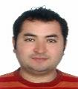
KADİR | EYCE | Kurum Müdürü | 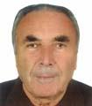
GÜRSEL | GÖKMEN | Direksiyon Eğitimi | 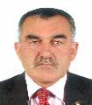
ÖZCAN | TEKEŞİN | Direksiyon Eğitimi | 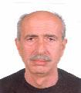
SERDAR | ERTAŞ | Direksiyon Eğitimi | 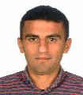
OĞUZ | YİĞİT | Direksiyon Eğitimi | 
ŞEYDA | ERÇETİN | Direksiyon Eğitimi | 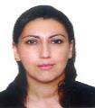
GÜZİDE | GÜMÜŞ | Trafik ve Çevre Bilgisi | 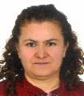
ZEYNEP ZİYNET | ŞAHİNER | İlkyardım Bilgisi | 
AHMET | KÜÇÜKÜNAL | Motor ve Araç Tekniği | 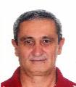
MÜBERRA | TEKELİ | Memur | 